Folha1
Data de receção do protótipo: 22/11/2019
Nº | Problem | Heuristic | Description | Severity | Solution | Screenshot
1 | Utilizadores sem nome | Error prevention | Na home page é possivel adicionar utilizadores sem nome. | 2 | Haver uma restrição para impossibilitar a adição de utilizadores sem nome. | 
2 | Páginas vazias sem login feito | Aesthetic and Minimalist Design | Enquanto não se faz o login as páginas estão completamente vazias e ainda com todas as opções visiveis no header. | 3 | Colocar algum conteudo default ou tornar os botões do header invisiveis. | 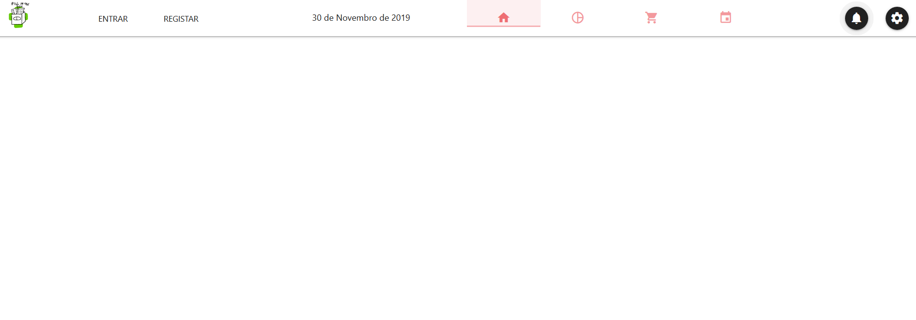
3 | Páginas sem Titulo ou identificação | Consistency & Standards | Todas as páginas estão sem identificação sendo algumas delas não muito explicitas só pelo icon no header. | 2 | Adicionar um título nas páginas. Por exemplo: "Home", "Comprimidos" , "Loja", "Calendário"
4 | Pagina home pouco aproveitada | Aesthetic and Minimalist Design | Quando está sem nenhuma caixa adicionada a página Home parece muito vazia e pouco aproveitada. | 1 | Criar labels na página para deixar saber onde vão aparecer as caixas novas | 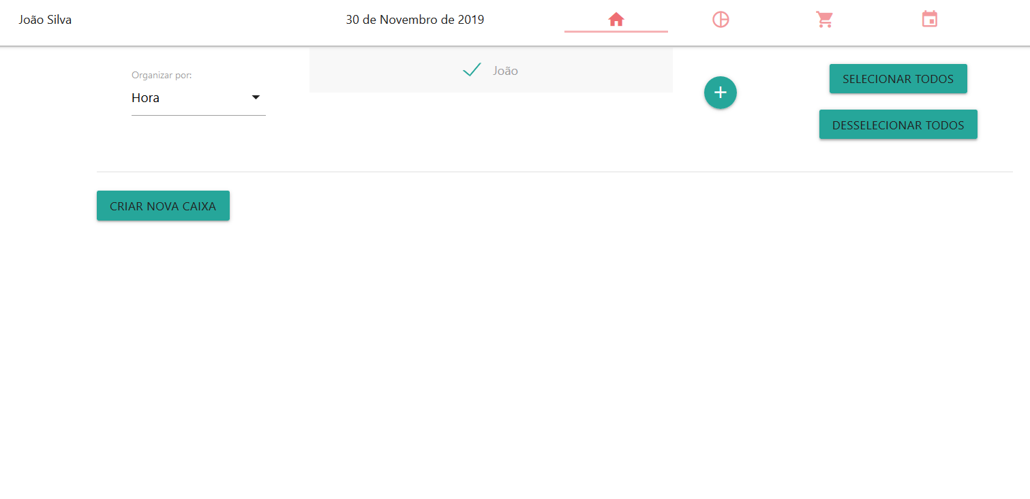
5 | Eliminar utilizadores | User control & Freedom | Impossivel eliminar utilizadores, quando se cria um novo utilizador não há volta a dar. | 2 | Adicionar um botão para eliminar utilizadores. | 
6 | Para quê os botões de selecionar? | Help & Documentation | Botões de selecionar os "utilizadores" sem qualquer funcionalidade óbvia. | 3 | Adicionar alguma funcionalidade que interaja com os vários utilizadore selecionados. Por exemplo eliminar vários utilizadores de uma vez ou criar uma caixa para os vários utilizadores selecionados
7 | Apaga nomes ao adicionar comprimido | Flexibility & Efficiency of Use | Ao criar caixas, quando se põe o nome do comprimido e depois se quer adicionar mais comprimidos sempre que se carrega no botão para adicionar um novo comprimido os nomes dos anteriores desaparecem. | 3 | Corrigir este problema | 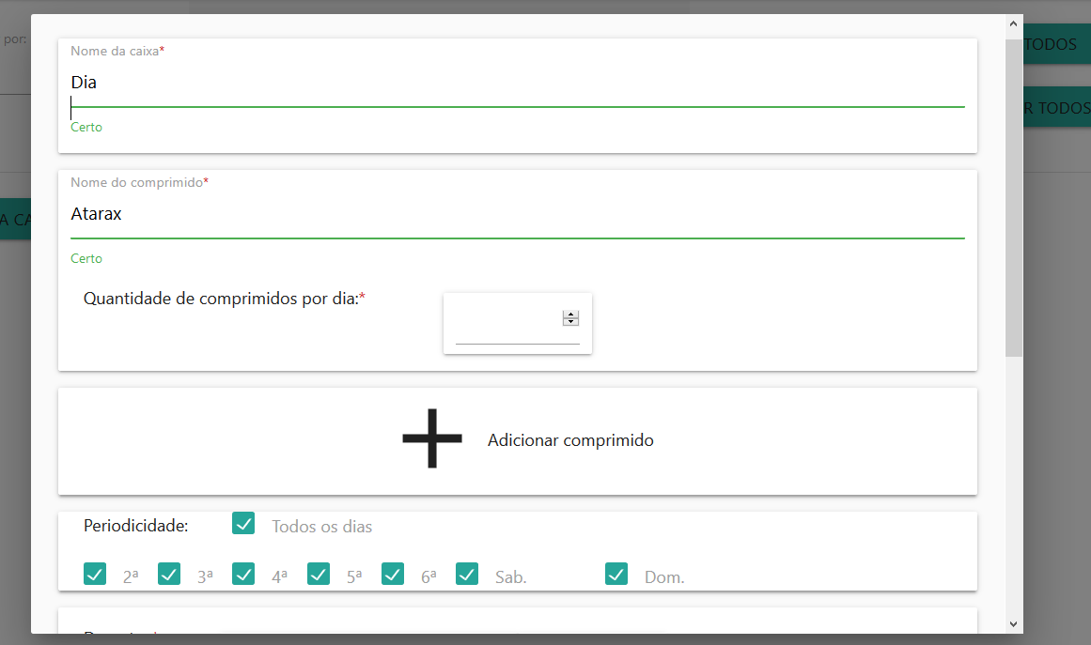
8 | Não dá para voltar atras caso adicione demasiados lotes de comprimidos | User control & Freedom | Ao criar lotes de comprimidos é impossivel voltar atrás num só lote, só daria para voltar a fazer tudo do ínicio. | 2 | Criar um botão para eliminar cada um dos lotes de comprimidos ao criá-los | 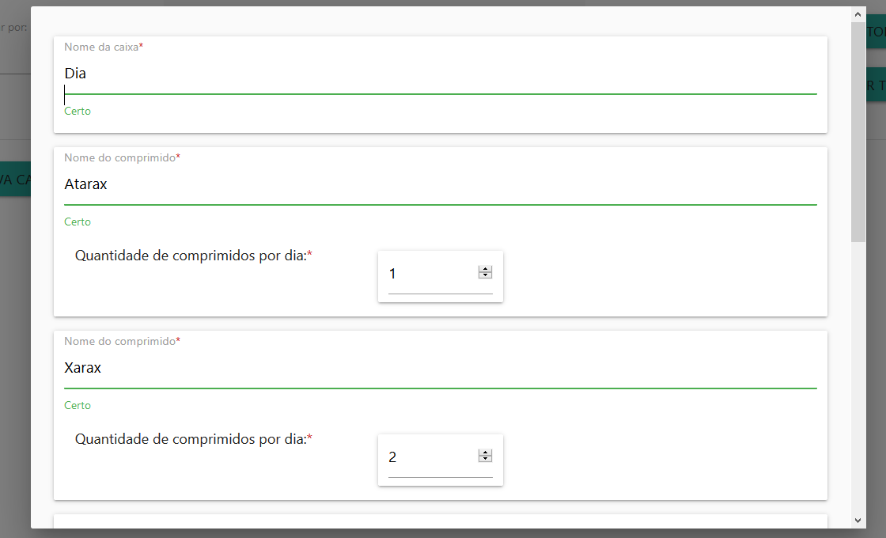
9 | Nome de comprimido não tem sugestões | Error prevention / Recognition, Not Recall | Ao adicionar os comprimidos a uma caixa não aparece a lista de comprimidos que já tem em casa. | 2 | Adicionar a lista dos comprimidos que o utilizador tem em casa. | 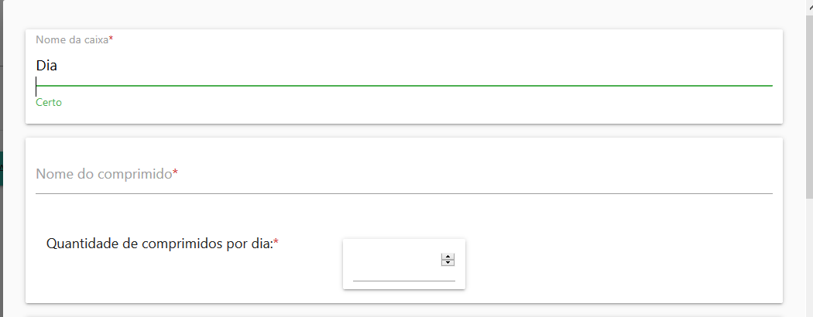
10 | Não se sabe a categoria dos comprimidos | Recognition, Not Recall | Na página dos comprimidos não aparece os detalhes de cada comprimido. | 3 | Adicionar os detalhes e categorias de cada comprimido. | 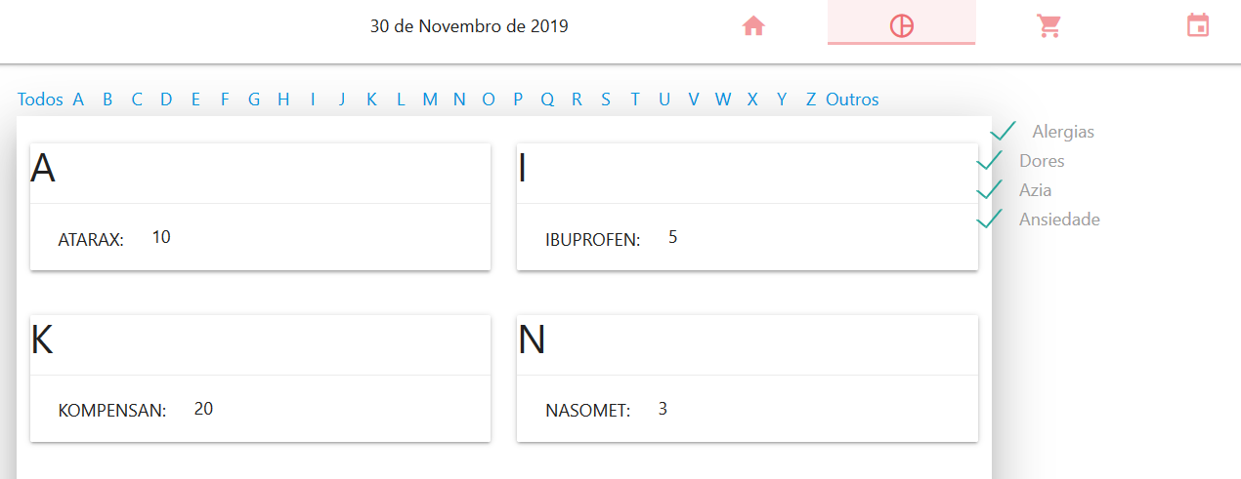
11 | Diminuir o numero de comprimidos não intuitivo | Recognition, Not Recall | Na página dos comprimidos não se percebe bem como diminuir o numero de um determinado comprimido | 3 | Arranjar um botão para esse efeito. | 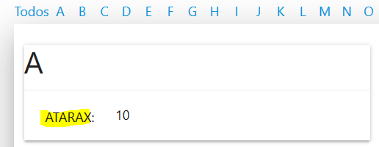
12 | Dá para adicionar comprimidos com quantidades negativas | Error prevention | É possivel adicionar comprimidos com quantidades negativas na página dos comprimidos e da loja. | 4 | Controlar os valores inseridos. | 
13 | Não informa login sem sucesso. | Visibility of system status | Ao efetuar login com credenciais erradas não informe se o login foi efetuado com sucesso ou não e apaga logo a janela pop-up. | 2 | Verificar antes de fechar a janela se as credenciais estão corretas. | 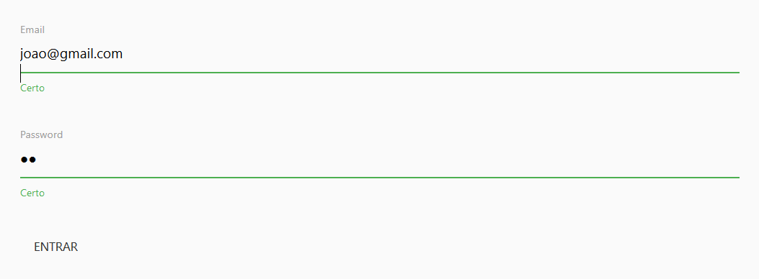
14 | Carregar no comprimido da pagina principal não tem informaçao | Visibility of system status | Ao carregar num comprimido de uma caixa não se sabe qual o estado do sistema. | 2 | Colocar o estado do comprimido e diminuir o número
15 | Editar caixas cria uma nova | Flexibility & Efficiency of Use | No botão para editar uma caixa em vez de editar a caixa corrente cria uma caixa nova e é possivel criar caixas sem nada. | 3 | Corrigir este problema
16 | Botões de detalhes no "cesto" não explicitos | Recognition, Not Recall | Não se percebe bem o que cada botão nos detalhes faz | 1 | Dar legendas aos botões. | 
17 | Não tem botão para comprar todos os itens do cesto | Flexibility & Efficiency of Use | Não existe um botão para comprar tudo de uma só vez, em vez disso é necessário aceitar a compra de um comprimido de cada vez. | 2 | Adicionar botão para comprar todos de uma só vez
Data de envio da avaliação: 30/11/2019

